原廠對應版
主題：DE露營車外觀評價暨加裝部品作動測試-評價問題點及指摘確認 |  |  |  |  |  |  |  |  |  | 台灣福祉 QAE
 |  |  |  |  |  |  |  |  |  | 2023.10.27
一、CMC品管 08/09 評價結果
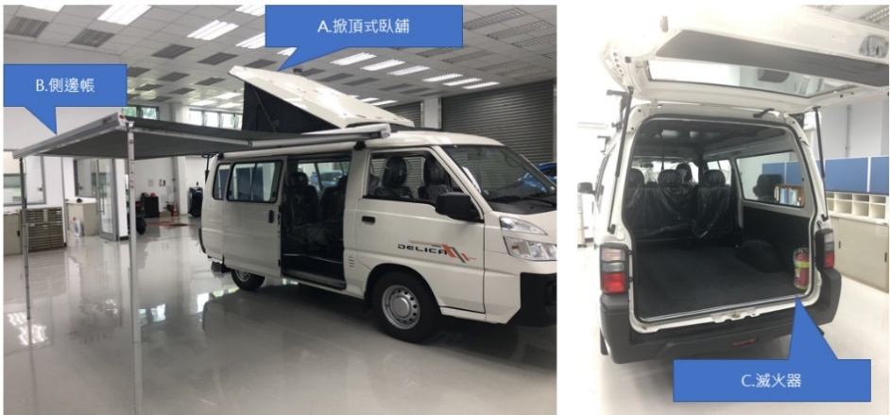
（件）

 | 改裝部品 |  | A. | B. | C. |  |  |  |  | 合計
 | 評價日期 |  | 8/9 | 8/9 | 8/9 |  |  |  |  | ---
 | QA不良件數 |  | 12 | 4 | 0 |  |  |  |  | 16
 | 主缺數 |  | 2 | 0 | 0 |  |  |  |  | 2
 | 次缺數 |  | 10 | 4 | 0 |  |  |  |  | 14
 | 改裝部品：A.掀頂式臥舖、 B.側邊帳(含車頂架)、C.滅火器

二、指摘項目及品質確認

增加導圓角
 | 編號 | 改裝部品 | 問題點 |  |  | 寫真(圖文照片) | 原因分析 | 改善對策說明 | 改善後寫真(圖文照片) | 完成日
 | 1 | A.掀頂式臥舖 | 內部邊框壓條表面銹痕 |  |  | 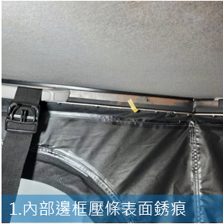 | 臨時手工噴漆不良 | 未組裝之前要噴漆完成 | 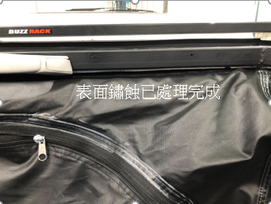 (SKY填) | 2023-08-18
 | 2 | A.掀頂式臥舖 | 內部邊框壓條段出有刮手疑慮 |  |  | 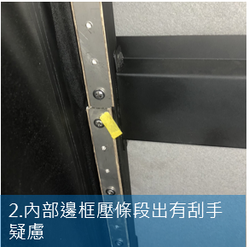 | 組裝不良 | 增加導圓角 組裝要對齊 | 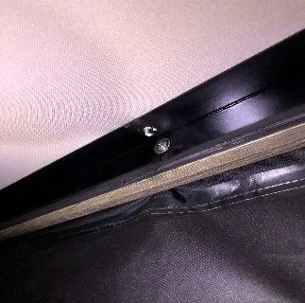 8/18已拆 | 2023-09-06
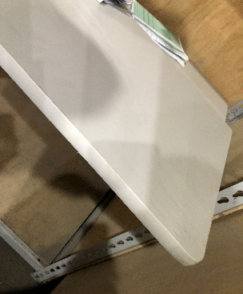
已更換塑膠壓板
 | 3 | A.掀頂式臥舖 | 底板周邊固定螺鎖付襯條破損 |  |  | 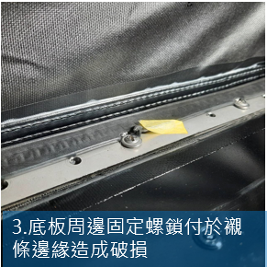 | 未鎖附於適當位置 | 設計確認旁邊預留尺寸大於螺絲外圈 | 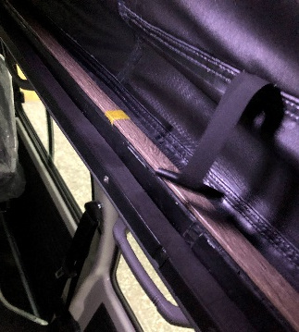 已更換塑膠壓板 | 2023-09-28
更換為木頭材質
 | 4 | A.掀頂式臥舖 | 底板圓頭螺凸出，底板滑動時造成漆面脫落 |  |  | 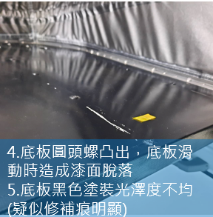 | 組裝元件即為凸起頭 | 改為皿頭螺絲 重新製作- | 變更床板為木頭版本 | 2023-09-17
改貼膠皮
 | 5 | A.掀頂式臥舖 | 底板黑色塗裝光澤度不均(疑似修補痕明顯) |  |  |  | 臨時手工噴漆不良 | 不噴漆 改貼膠皮 | 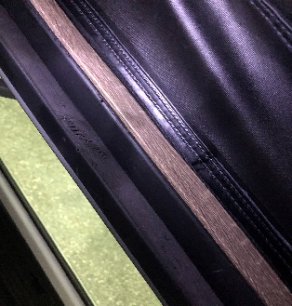 | 2023-09-21
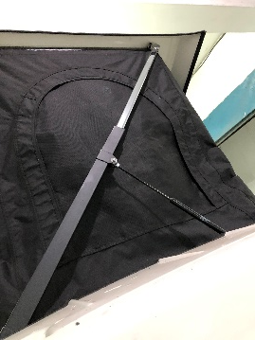
正常現象
 | 6 | A.掀頂式臥舖 | 頂蓋下拉時氣壓桿作動異音 |  |  | 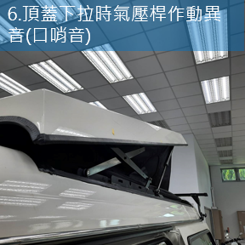 | 氣壓桿作動聲音 | 聯繫氣壓桿供應商 | 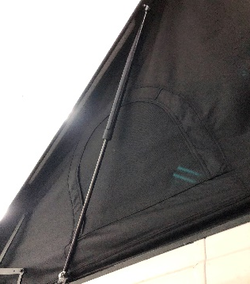 聲音輕微-廠商反應是正常 | 2023-09-15
緩衝設計
 | 7 (主缺) | A.掀頂式臥舖 | 頂蓋下拉時末段自重落下，有機會速度過快及撞擊音大(操作不當有撞擊頭部之虞) |  |  | 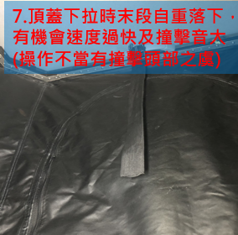 | 設計初未有此功能需求 | 已新增緩衝設計 |  | 2023-10-16
 | 8 | A.掀頂式臥舖 | 頂蓋把手固定螺生銹 |  |  | 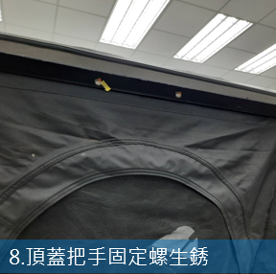 | 框架生鏽 | 噴漆處理完成 | 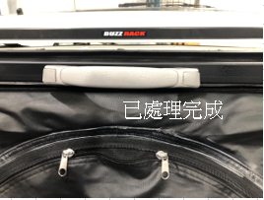 (SKY填) | 2023-08-18
已完成
 | 9 | A.掀頂式臥舖 | 頂蓋內頂蓬後緣切邊不平整 |  |  | 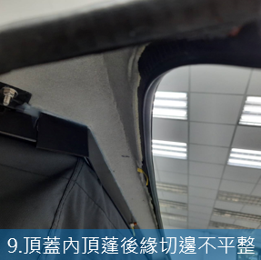 | 組裝受絨布影響太緊組裝不易 | 內部改成噴漆 與車身同色 | 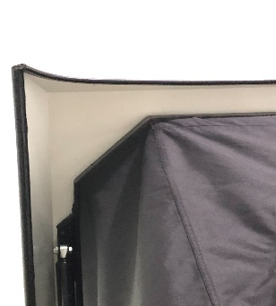 掀頂重作後更正 | 2023-10-13
間隙已調整
 | 10 (主缺) | A.掀頂式臥舖 | 頂蓋與車頂鈑金間隙不均 (左：0~12mm；右8~11mm) |  |  | 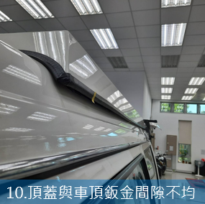 | 來料偏差中心10mm，手工修改固定孔 | 增加來料檢驗，裝置時 對齊實配後固定上蓋 | 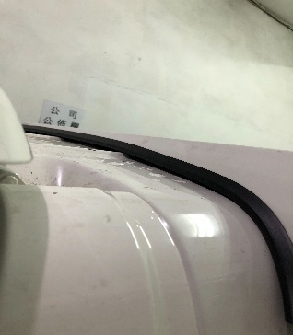 掀頂更正後，組裝配合調整間隙 | 2023-10-18
 | 11 | A.掀頂式臥舖 | 車頂鈑金開口部補膠溢膠不平整 |  |  | 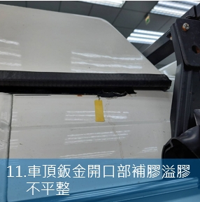 | 手工補膠 | 補膠重打 先貼好膠帶再施工 | 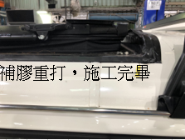 (SKY填) | 2023-08-18
已設變完成
 | 12 | A.掀頂式臥舖 | 後套冷氣後右上方補片異色 |  |  | 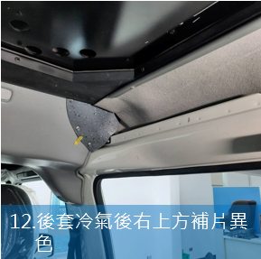 | 以現有廠內防火地墊製成 | 同車身絨布 | 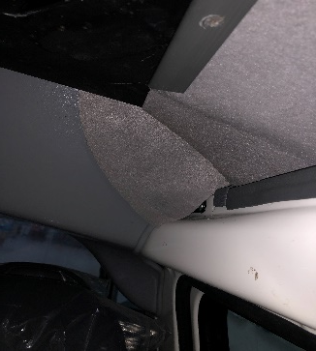 | 2023-09-20
已設變支架
 | 13 | B.側邊帳 | 車頂架托架固定螺處銹痕、黑塗污染 |  |  | 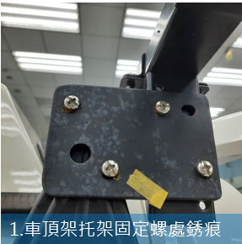 | 臨時手工製作自行噴漆不良 | 更換為不銹鋼材質 | 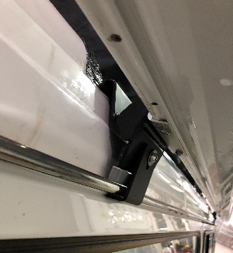 | 2023-10-27
已設變支架
 | 14 | B.側邊帳 | 車頂架固定座與橡膠墊片型不合 |  |  | 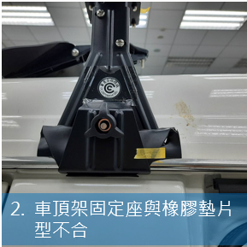 | 按標準安裝修正 | 以剪刀修整橡膠件 |  | 2023-10-27
已設變支架
 | 15 | B.側邊帳 | 本體後固定螺欠1 |  |  | 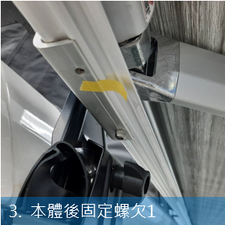 | 側邊帳本體缺螺絲孔 | 鑽孔攻牙補上螺絲 |  | 2023-10-27
已設變支架
 | 16 | B.側邊帳 | 本體托架固定螺長短不一致，與托架干涉 |  |  | 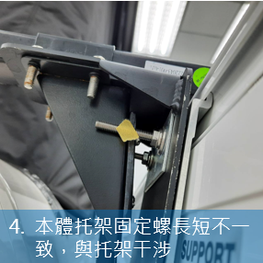 | 未使用適當長度之不銹鋼螺絲 | 使用適當長度之不銹鋼螺絲 |  | 2023-10-27
 |  |  |  |  |  |  |  |  | 112/06/15 V01.TB-T59

廠內版
旅玩家(T2)福祉車_問題集約書 |  |  |  |  |  |  |  |  |  |  |  |  |  |  |  | 專案：2306FCR01
項次 | 類別 | 樣品版本 | 示意圖 | 問題說明 | 問題分類 | 原因分析 | 廠商 | 內部對策 | 9/13~9/20：進度更新 | 9/20~9/27：進度更新 | 起 | 迄 | 用量/車 | 類型 | 備註
1 | 實車-I | T1 |  | 車內地墊：須符合耐燃測試報告 車內主色為黑色，目前廠內使用耐燃地墊材料為灰色，與車內有明顯色差問題。 |  | T1使用的黑色塑膠地墊為TRIPOD物料，目前2台實車，需使用相同物料，且材料須有耐燃測試報告 | 詠晨車材 | 內斜坡耐燃地墊，使用廠內物料(DELICA)：灰色耐燃地墊。與車內黑色系會有明顯對比 | 備料已OK，待工程組裝 |  |  | Y | 1式 | 材料 | 8/31 黑色含碎花樣品已提供；報價$23000(2米寬*20米長)有測試報告，相較現有廠內灰色價格為$18000。
2 | 實車-I | T4 | 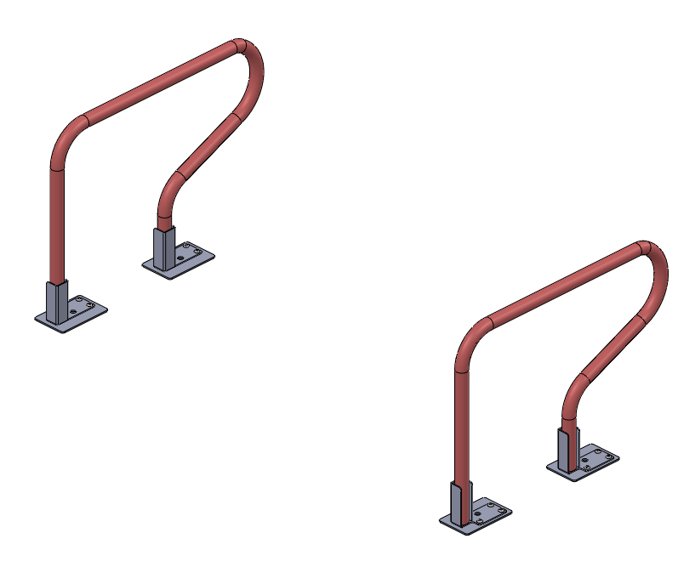 | 輪椅扶手：組裝後，硬強度不足 |  | 上固定片厚度(2.0T)不足 | 溢展 | 改為分件焊接(2T+4T) | 9/19 3D/2D圖面尺寸變更，詢價發包 |  | 2023-09-14 | Y | 4PCS | 材料
3 | 實車-I |  | 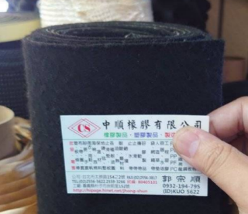 | 車內地板、外斜坡背面；毛料地墊物料另尋 |  | 無測試報告 | - | 使用現品無測試報告，送ARTC加測 | 備料已OK，待工程組裝 |  |  | Y | 1式 | 材料
4 | 實車-I |  | 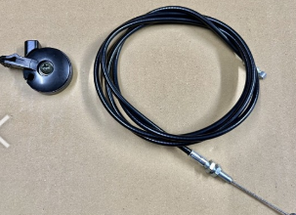 | 尾門緊急開關開發 |  | 非法規品，TRIPOD說明書有安裝 | 網購 | 決議後須安裝 | 9/15 物料尋找，詢價發包*3組 |  | 2023-08-24 | Y | 1組 | 材料 | 實車*2 維修備用*1
5 | 實車-I |  |  | 輪椅束縛系統開發 |  | 法規修改：需使用埋入式固定座 | 至光 | 實車-I與實車-II，安裝 前端-Q-STRAING止滑帶 後端-圓盤式地鉚 車殼車，開發埋入式4爪勾 | 備料已OK，待工程組裝 |  | 2023-09-13 | Y | 1組 | 材料 | 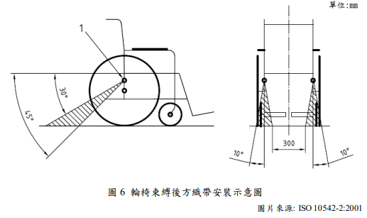 | 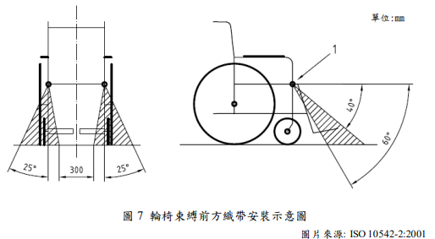
6 | 實車-I |  | 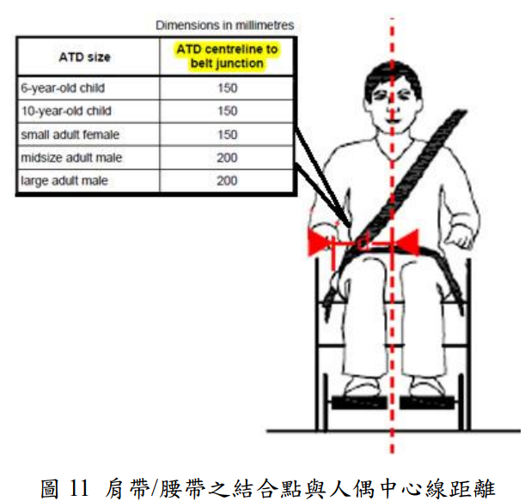 | 第三點套件開發 |  | 法規品開發 | 至光 | 待生技開發 | 備料已OK，待工程組裝 |  |  | Y | 1組 | 材料 | 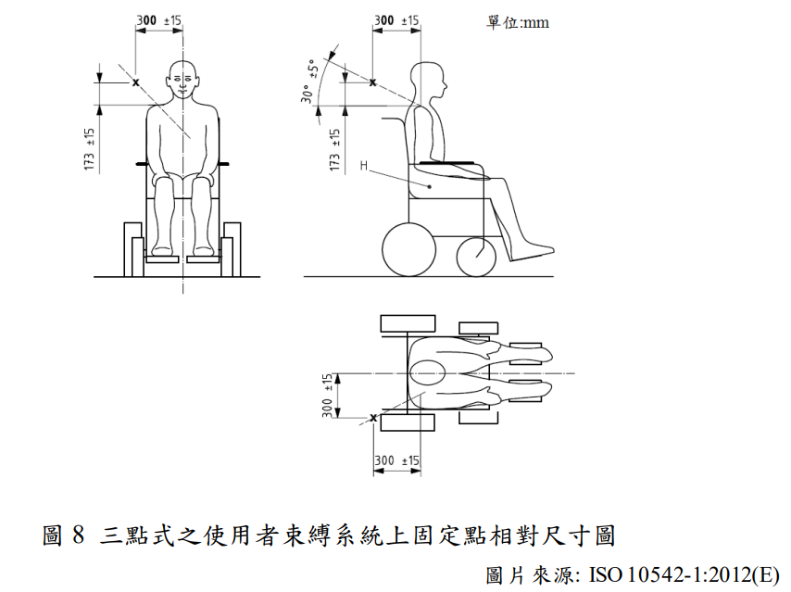
7 | 實車-I |  | 無 | 電系零件開發 |  | LED走道照明燈 輪椅用止滑帶 倒車雷達延長線 | - | 工程需提供電路圖 | 備料已OK，待工程組裝 |  |  | Y | 1式 | 材料
8 | 實車-I |  | 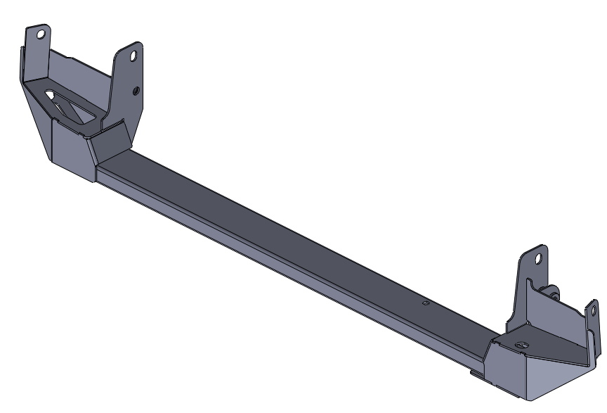 | T2補強樑組裝後，右側平面需加高36mm |  | 右側鎖固後扭力桿處，平面騰空36mm | - | 1. 新增車件套筒(AL6061) 2. 修改孔徑、拉長孔，以利搭配車件套筒做位置微調 | 9/19 3D/2D圖面尺寸變更 |  |  |  | 1組 | 材料 | 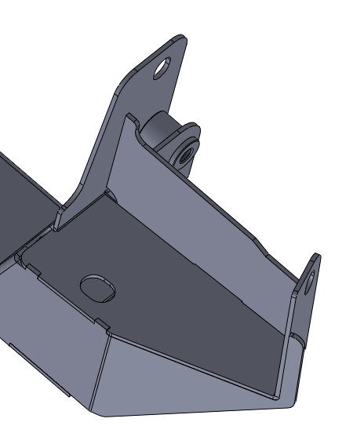 | 
9 | 實車-I |  | 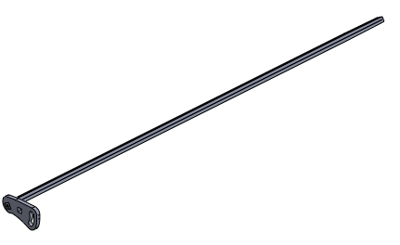 | 外斜坡扭力桿，扭力不足 |  | 無熱處理，回彈力差 | - | 1. 帶TRIPOD樣品，找廠商做硬度測試 2. T2發包*1組(不烤漆)，送熱處理製作 | 9/19 詢價發包 |  | 2023-09-15 |  | 1組 | 材料
10 | 文件 |  | 無 | 工序表製作 COP製作 材料測試報告 |  | 無 | - | 配合福特原廠需求，須提供
11 | 車殼車 |  |  | 車殼車拖車時間：9/21 |  |  |  |  |  |  | 2023-09-21
12 | 實車-I |  |  | 福特技保來福祉廠時間：9/28 AM10：30-12：00 |  |  |  |  |  |  | 2023-09-28
13 | 實車-I 實車-II |  |  | 福特指摘時間：10/19~10/20 |  |  |  |  |  |  | 2023-10-19
14 | 車殼車 |  |  | 車殼車測試時間：10/26 |  |  |  |  |  |  | 2023-10-26
 |  |  |  |  |  |  |  |  |  |  |  |  |  |  | 112/06/15 V01.TB-T59-1

和泰車版
Welcab車品質問題点集約書
指摘問題点 |  |  |  |  |  | 重要度： A-改善必要 B-Level Up C-様子見
NO | 指摘車型 |  | 区分 部位 | 問題点 | 写真 | 重要度 | 原因と対策 | 対策 | 担当 部署 | 対策期限 備考
 | 一般 | Hi ルーフ
1 |  | 〇 | 機能 エンジン室 功能 機房 | エアクリーナのコネクタ 未結合 空氣濾清器接頭 未綁定 | 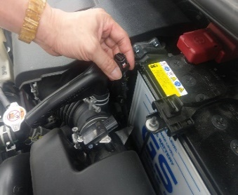 | A | 未鎖緊 重新組裝 會於自我檢查表加入 | 安裝時將列為製成檢查點，防止量產再次發生 | 福祉 產品部 | 組裝類
2 | 〇 | 〇 | 機能 シャシー | タイヤを交換した以後、 TPMS IDを未リー書き込み 更換輪胎後， 未寫入的TPMS ID | 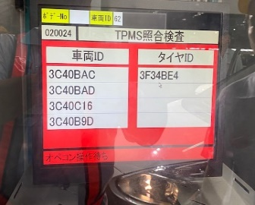 | A | 更換油管時未安裝感知器 重新組裝 | 安裝時將列為製成檢查點，防止量產再次發生 | 福祉 產品部 | 組裝類
3 | 〇 | 〇 | 機能 灯光 | RRフォクランプ不点灯 RR fo夾不亮 | 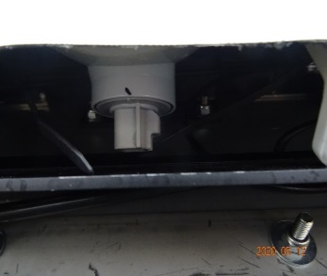 | A | 第三剎車燈 長樑未設 線長OK 需進行組裝設定 | 後保桿總成與外斜坡板屬同一系統，因降重取消機構，機構未整合所發出，若總重合格不影響法測時，設變完成即可改善 | 福祉 產品部 | 設計變更
4 | 〇 | 〇 | 異音 | 一般道路で加速時、 バックドアの異音と透過音が大きい 在一般道路上加速行駛時， 後門噪音大且傳遞聲音 | 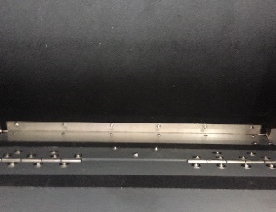 | B | 原因：激熱管發熱 絕緣子的共鳴聲 | 排氣管尾段發熱絕緣子，將改變設計，吊架改變或使用隔熱棉 | 福祉 產品部 | 設計變更
5 | 〇 |  | 異音 | ロープ路でバックドアから 異音 從索道的後門 異常噪音 | 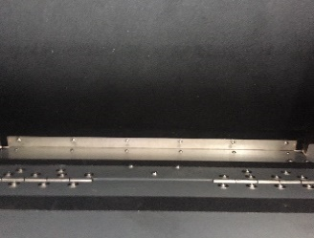 | B
6 | 〇 |  | 異音 | 石畳み路でバックドアから 異音 從鵝卵石路上的後門 異常噪音 |  | B
7 |  | 〇 | 異音 | 左曲る時、LH Rrタイヤからの異音 左轉時，LH Rr輪胎發出異常聲音 | 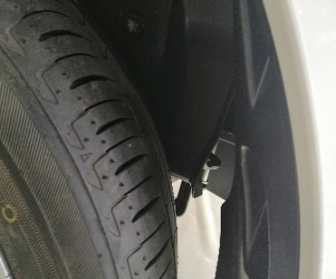 | A | 原因：タイヤとフューエルフィラー プロテクター干渉 原因：輪胎和加油口 保護器干擾 追加泡棉膠帶防撞 | 輪胎和加油口保護器干擾，因料件未到，故以暫時性固定造成干涉 | 福祉 產品部 | 料件類
8 |  | 〇 | 異音 | 天井異音（ドームランプとこる） 天棚異響 |  | B |  | 天棚燈固定片及線路所發出異音，追加泡棉及線路固定解決聲響問題 |  | 設計新增
9 |  | 〇 | 異音 | 右ｸｫｰﾀ ﾊﾟﾈﾙを打撃時 當點擊右邊的四分之一面板時 |  | B | 原因：ｴｷｿﾞｰｽﾄ ﾊﾟｲﾌﾟ ﾋｰﾄ ｲﾝｼｭﾚｰﾀ共振音 原因：激熱管發熱 絕緣子的共鳴聲 | 排氣管尾段發熱絕緣子，將改變設計，吊架改變或使用隔熱棉 |  | 設計變更
10 |  | 〇 | 異音 | 波状路でバックドアから 異音 從彎曲的道路上的後門 異常噪音 |  | B | 線路與鐵板發出的聲音 | 後門所造成聲響，因降重取消內折機構，機構未整合所發出，若總重合格不影響法測時，設變完成即可改善 |  | 設計變更

